はじめにお読み下さい
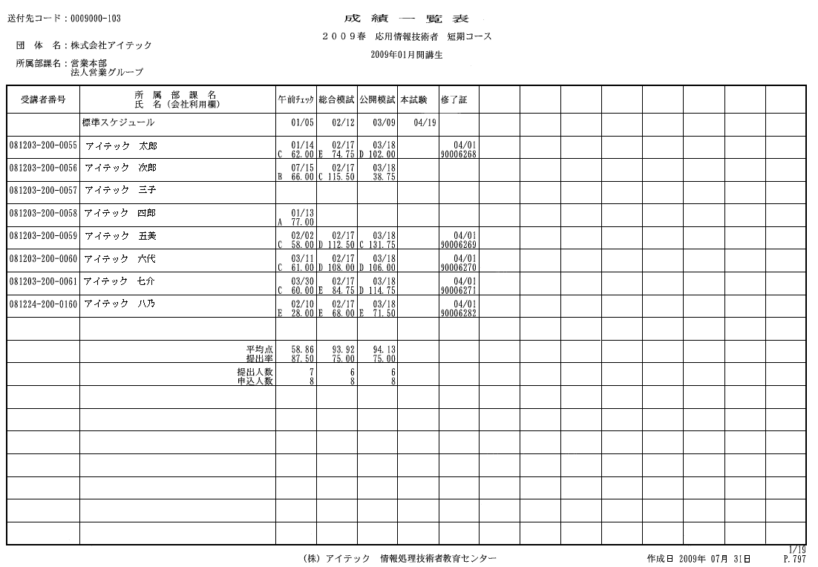
アイテック通信教育・e-BL申込書【法人・団体用】記入案内

平素は弊社の教育サービスをご利用いただきまして誠にありがとうございます。
お申込書の記入についてお願いや注意事項を下記に記載いたしますのでご参考にご記入下さい。

【申込書】

◆＊必須項目は必ずご入力下さい。申込書の赤色は必須項目です。赤色の項目は必ず埋めて下さい。
名簿は が必須項目です。

◆お申込商品の数量をご入力下さい。

◆一括納品の場合の納品先が複数になる場合は、納品先ごとに申込書を分けてください。

◆キャンセルの際は、キャンセルポリシーを必ずお読み下さい。
キャンセルは社印を押印したキャンセル申込書をFAXでお送り下さい。
原本は、押印後郵送にてお送り下さい。

【名簿】

◆＊必須項目は必ずご入力下さい。
・・・メールアドレス・電話番号は、配送確認のため使用させていただくことがございますので
ご了承ください。

■申込書に不備がある場合、こちらからご連絡をさせていただくことがございます。
■ご不明な点がございましたら、法人ソリューション部宛にご連絡下さい。
TEL：03-6824-9007

【その他】

個人評価採点票・・・ 得点・偏差値・理解度・弱点・全国順位（公開模試のみ）、合格の可能性、
分野別弱点診断グラフ、総合診断コメント等が記載されています。
（このページの下部に見本があります。ご参照ください。）

受講者成績一覧・・・ 種別・開講月ごとの受講生様の提出状況と採点結果が記載されています。
（このページの下部に見本があります。ご参照ください。）

修了基準・・・・・・・・・ 修了条件を設定していただくことが出来ます。
修了条件を設定する場合は、申込書の「修了条件」で「対象」、「条件」、「数値」ご指定ください。
「対象」→全ての採点結果・模擬試験を除くテスト結果
「条件」→最低点・平均％、最低％
「数値」→任意の数値をご入力ください
修了条件で「標準」を選択された場合は「すべての提出課題」が「最低1点」以上に設定されます。

【送料規定】
対象商品：書籍
送料・手数料：送付先一箇所につき10冊まで600円（税抜）
※10冊以下のお申込みでも、異なる場所へ商品を発送する場合は、600円（税抜）×送付先数の
送料・手数料がかかります。

対象商品：模試（採点なし）
送料・手数料：送付先一箇所につき20冊まで600円（税抜）
※20冊以下のお申込みでも、異なる場所へ商品を発送する場合は、600円（税抜）×送付先数の
送料・手数料がかかります。

個人情報の取り扱いについて

株式会社アイテックでは、お客様の個人情報を取り扱うにあたり、当社が別途定める個人情報保護方針に従い、ご提供いただいた個人情報の保護にあたります。

1. 収集目的

弊社は、貴方から収集した氏名、住所等の個人に関する情報は、お客様へのサービスの一環として郵送・電話および電子メールによりご案内するため、次の利用目的のためにお客様の個人情報を利用させていただきます。

(利用)

1. 通信教育、セミナー及び研修等の受講者又は、教材・製品のご購入者様からお預かりした個人情報について

1-1. 受講者管理 (受講者名簿の作成、受講案内 (受講証)、修了証、助成金の証明書、質問回答等の送付、成績管理、アンケート集計など)
1-2. 当社商品および関連サービスに関するご案内
1-3. ご購入いただいた教材・製品 (書籍、CD-ROM、テキスト等)の送付
1-4. 入金管理 (請求書作成、領収証作成、クレジットカードの照会など)
1-5. ご提供いただいた個人情報の確認及び不明点に関する問い合せ

2. カタログをご請求いただいたお客様の個人情報について

2-1. 請求資料の送付及びダイレクトメール (当社商品および関連サービス等の案内)の送付
2-2. ご提供いただいた個人情報の確認及び不明点に関する問い合せ

3. メールマガジンの登録によるお客様の個人情報について

3-1. メールマガジン配信及び編集
3-2. ご提供いただいた個人情報の確認及び不明点に関する問い合せ

(提供)

弊社は、次の場合を除き、お客様の個人情報を第三者に開示または提供しません。

1. 貴方の同意がある場合
2. 企業 (団体)申込み責任者および取扱い会社 (団体)経由のお申込みの場合において、貴方の受講状況等を 報告のため企業 (団体)申込み責任者および取扱い会社 (団体) (個人情報に関する契約無し)に提供する場合
3. 法令に基づく場合
4. 人の生命、身体又は財産の保護等のために必要な場合
5. 利用目的の達成に必要な範囲で、個人情報の取り扱いを委託する場合
6. 合併、会社分割、営業譲渡その他の事由によって事業の承継が行われる場合

2. 個人情報の管理

弊社が貴方からお預かりする個人情報は、弊社の責任で紛失、漏洩等のないよう厳重に管理致します。

3. 業務委託先への預託

弊社が貴方からお預かりする個人情報は、厳選した委託先に「1. 収集目的」に示す目的を達成する範囲において外部に委託する場合があります。この場合、委託先の個人情報の取扱いが適切に行われるよう管理致します。

4. 個人情報が提供いただけない場合の制限

個人情報の一部又は全部が提供いただけない場合、サービスの一部又は全部が利用できなくなることがあります。

5. Cookieの利用

Cookie は弊社のWebサイトから貴方のコンピュータに送信されるデータのことです。Cookieを利用することにより弊社のWebサイトで貴方の各ページへの参 照記録を取ることが出来ます。この際に、貴方のご利用になっているコンピュータのIPアドレスを認識できますが、貴方個人の特定はできません。弊社ではこ のCookieを利用して、弊社のWebサイトの利用状況を把握し、皆様によりご満足いただけるWebサイトをご提供するため、また、個々の利用目的に合 わせた情報をご提供するために利用する場合があります。
Webブラウザでは初期設定でこのCookieを受け入れるように設定されていることがありますが、Webブラウザの設定を変更することによりCookieの受け入れを拒否、または、受け入れ時に警告を表示させたりすることができます。

6. SSLによる通信安全性の確保

弊社のWebサイトでは、個人情報をご登録いただく際に、SSLなどの合理的に行いうる通信安全性の確保に必要な手段を講じます。

7. 外部委託

弊社のWebサイトは、データ処理、サーバ等の機器管理・運用等を第三者に委託する場合があります。この場合、守秘契約ならびに個人情報保護に関する契約の締結等により、委託先による個人情報の不適切な取扱いがないように、委託先を管理します。

8. 個人情報の開示、訂正・削除について

貴 方はいつでもご自身の個人情報の開示を請求することができ、開示の結果、個人情報に誤りがあった場合には、当該個人情報の訂正又は削除を請求することがで きます。また、個人情報の利用又は提供を拒否及び個人情報の利用目的の通知を請求することもできます。ただし、弊社が講座運営上特に必要と認めた場合は、 提出された個人情報の継続使用をお願いすることがあります。
貴方が開示、訂正、削除、利用又は提供の拒否、利用目的の通知を請求される場合は、下記の連絡先までご連絡ください。

9. 個人情報に関する苦情相談について

個人情報に関する苦情及び相談については下記までご連絡ください。

連絡先： 株式会社アイテック コンプライアンス室
(個人情報相談窓口)
〒103-0015 東京都中央区日本橋箱崎町17-9 箱崎升喜ビル2F
TEL： 03-6824-9001
FAX： 03-5652-6075

■評価採点票（見本）■
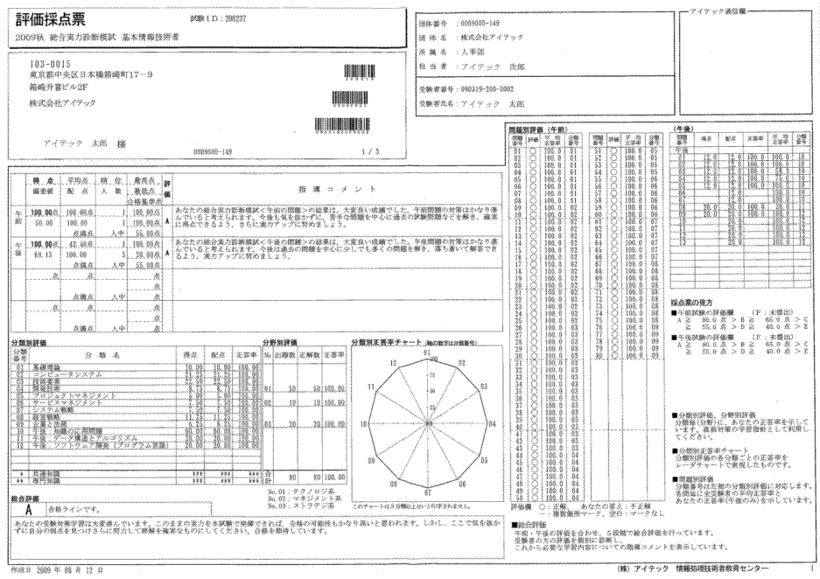

■成績一覧表（見本）■

申込書
 |  |  |  |  |  |  |  |  |  |  |  |  |  |  | 申込日

^{①}
2021年度 |  | 入社予定者教育 お申込書 （会員企業様→事務局分）
赤色は必須項目です |  |  |  |  |  | 「はじめにお読み下さい」シート内の「個人情報のお取扱いについて」を承諾の上、以下の通り購入申込みを行います。
ご担当者 | フリガナ |  |  |  |  |  |  |  |  |  |  | フリガナ |  |  |  |  |  |  |  | TEL |  |  |  |  | 無し | 0 | 選択してください↓ | 9 | 教材と同じ | 9 | 無し | 8 | 無し | 8 | 選択してください↓ | 9
 | 会社名 |  |  |  |  |  |  |  |  |  |  | 氏 名 |  |  |  |  |  |  |  | FAX |  |  |  |  | 有り | 1 | 個人 | 0 | 個人 | 0 | 個人 | 0 | 担当者 | 1 | 担当者 | 1
 | 所 属 |  |  |  |  |  |  |  |  |  |  | 役 職 |  |  |  |  |  |  |  | e-Mail |  |  |  |  |  |  | 担当者 | 1 | 担当者 | 1 | 担当者 | 1 | 請求先 | 2 | 請求先 | 2
 | 住 所 | 〒 |  |  |  |  |  |  |  |  |  |  |  |  |  |  |  |  |  |  |  |  |  |  |  |  | 請求先 | 2 | 請求先 | 2 | 請求先 | 2 | 企業担当者 | 3 | 企業担当者 | 3
ご担当者と請求先が異なる場合はご記入をお願いいたします。 |  |  |  |  |  |  |  |  |  |  |  |  |  |  |  |  |  |  |  |  |  |  |  |  |  |  | 企業担当者 | 3 | 企業担当者 | 3 | 企業担当者 | 3 | 企業担当者2 | 4 | 企業担当者2 | 4
１．請求先がご担当者と異なる場合にのみ記入してください
請求先 | フリガナ |  |  |  |  |  |  |  |  |  |  | フリガナ |  |  |  |  |  |  |  | TEL |  |  |  |  |  |  | 企業担当者2 | 4 | 企業担当者2 | 4 | 企業担当者2 | 4
 | 会社名 |  |  |  |  |  |  |  |  |  |  | 氏 名 |  |  |  |  |  |  |  | FAX
 | 所 属 |  |  |  |  |  |  |  |  |  |  | 役 職 |  |  |  |  |  |  |  | e-Mail
 | 住 所 | 〒
発送先・成績管理者で「企業担当者」を指定する場合はご記入をお願いいたします。
１．納品先がご担当者と異なる場合にのみ記入してください
２．個別納品の場合は受講者名簿に記入してください
企業担当者 | フリガナ |  |  |  |  |  |  |  |  |  |  | フリガナ |  |  |  |  |  |  |  | TEL
 | 会社名 |  |  |  |  |  |  |  |  |  |  | 氏 名 |  |  |  |  |  |  |  | FAX
 | 所 属 |  |  |  |  |  |  |  |  |  |  | 役 職 |  |  |  |  |  |  |  | e-Mail
 | 住 所 | 〒
 |  |  |  |  |  |  |  |  |  |  |  |  |  |  |  |  |  |  |  |  |  |  |  |  | 0
赤色は必須項目です
発送先 |  | 教材 |  |  |  |  | 9 | 選択してください↓
 |  | 個人評価採点票＋解答解説 |  |  |  |  | 9 | 教材と同じ
 |  | 個人評価採点票（控） |  |  |  |  | 8 | 無し
成績管理者 |  | 成績管理者(通教は成績一覧表） |  |  |  |  | 8 | 無し
 |  | 成績管理者２ |  |  |  |  | 8 | 無し
修了条件 |  | 0 | 標準 |  | 対象 |  | 選択して下さい↓ |  | 条件 |  | 選択して下さい↓ |  |  |  | 以上
 |  |  |  |  |  |  |  |  |  |  |  |  |  |  |  |  |  |  |  |  |  |  |  | 名簿 数量
コード（半角） |  | 品名（コース・教材） |  |  |  |  |  |  |  |  |  |  |  |  | 定価（税込） |  |  | 会員価格(税込) |  | 数量 | 税込価格 |  | 備考
 | 405660 | コンピュータシステムとアルゴリズムの基礎 ＷＥＢコース（ＷＥＢ確認テスト付） |  |  |  |  |  |  |  |  |  |  |  |  | ¥25,300 |  |  | ¥22,770 |  |  | ¥0 |  | 10%割引 | 0
 | 405659 | 講義動画で学ぶ「コンピュータシステムの基礎 第１7版」（教材付） |  |  |  |  |  |  |  |  |  |  |  |  | ¥25,300 |  |  | ¥22,770 |  |  | ¥0 |  | 10%割引 | 0
 | 406436 | ２０２０春 内定者コミュニティサイト |  |  |  |  |  |  |  |  |  |  |  |  | ¥1,100 |  |  | ￥0 |  |  | ¥0 |  | 100%割引 | 0
 |  |  |  |  |  |  |  |  |  |  |  |  |  |  |  |  |  |  |  |  |  |  |  | 0
内定者コミュニティサイトについて、
「コンピュータシステムとアルゴリズムの基礎 ＷＥＢコース（ＷＥＢ確認テスト付）」
もしくは
「講義動画で学ぶ「コンピュータシステムの基礎 第１7版」（教材付）」
と同時にお申し込みの場合、無料でご提供致します。
 |  |  |  |  |  |  |  |  |  |  |  |  |  |  |  |  |  |  |  |  |  |  |  | 0
 |  |  |  |  |  |  |  |  |  |  |  |  |  |  |  |  |  |  |  |  |  |  |  | 0
 |  |  |  |  |  |  |  |  |  |  |  |  |  |  |  |  |  |  |  |  |  |  |  | 0
 |  |  |  |  |  |  |  |  |  |  |  |  |  |  |  |  |  |  |  |  |  |  |  | 0
 |  |  |  |  |  |  |  |  |  |  |  |  |  |  |  |  |  |  |  |  |  |  |  | 0
 |  |  |  |  |  |  |  |  |  |  |  |  |  |  |  |  |  |  |  |  |  |  |  | 0
 |  |  |  |  |  |  |  |  |  |  |  |  |  |  |  |  |  |  |  |  |  |  |  | 0
 |  |  |  |  |  |  |  |  |  |  |  |  |  |  |  |  |  |  |  |  |  |  |  | 0
 |  |  |  |  |  |  |  |  |  |  |  |  |  |  |  |  |  |  |  |  |  |  |  | 0
 |  |  |  |  |  |  |  |  |  |  |  |  |  |  |  |  |  |  |  |  |  |  |  | 0
 |  |  |  |  |  |  |  |  |  |  |  |  |  |  |  |  |  |  |  |  |  |  |  | 0
 |  |  |  |  |  |  |  |  |  |  |  |  |  |  |  |  |  |  |  |  |  |  |  | 0
 |  |  |  |  |  |  |  |  |  |  |  |  |  |  |  |  |  |  |  |  |  |  |  | 0
 |  |  |  |  |  |  |  |  |  |  |  |  |  |  |  |  |  |  |  |  |  |  |  | 0
 |  |  |  |  |  |  |  |  |  |  |  |  |  |  |  |  |  |  |  |  |  |  |  | 0
 |  |  |  |  |  |  |  |  |  |  |  |  |  |  |  |  |  |  |  |  |  |  |  | 0
 |  |  |  |  |  |  |  |  |  |  |  |  |  |  |  |  |  |  |  |  |  |  |  | 0
 |  |  |  |  |  |  |  |  |  |  |  |  |  |  |  |  |  |  |  |  |  |  |  | 0
 |  |  |  |  |  |  |  |  |  |  |  |  |  |  |  |  |  |  |  |  |  |  |  | 0
 |  |  |  |  |  |  |  |  |  |  |  |  |  |  |  |  |  |  |  |  |  |  |  | 0
商品はご注文いただいてから2営業日後の発送となります。（土日祝含まず） 商品発送後7日以内のキャンセルに関しては、キャンセル商品代金の30％をお支払願います。 それ以降のキャンセルに関しましてはご了承願います。 商品の返送にかかる送料及び弊社より返金がある場合の振込手数料はお客様ご負担にて お願いいたします。 ご返送いただいた商品（付属品を含む）に破損、汚損があったときは、代金の100％のキャンセル料 をお支払願います。 弊社の責に起因する破損、汚損につきましてはこの限りでございません。 |  |  |  |  |  |  |  |  |  |  |  |  |  |  |  |  |  |  |  | 0 | ¥0

 |  |  |  |  |  |  |  |  |  |  |  |  |  |  | 税込合計価格 |  |  |  |  |  | ¥0
アイテック記入欄
請求書への印字指示・・・必ず文の最初に＠を入れて下さい。 |  |  |  |  |  |  |  |  |  |  |  |  |  | 合算：受注番号 |  |  | 営業１ |  | 営業２ |  | 受付１ |  | 受付２

備考
請求 |  | 形態 |  | □単体 □合算 |  |  | 日付 |  |  | 内容
 |  | 方法 | 2 | 初回出荷後全請求 |  |  | 日付 |  |  | 内容
得意先コード |  |  | 得意先担当者コード |  |  | 請求先コード |  |  | 請求先担当者コード |  |  |  | 企業①コード |  |  | 企業担当者①コード |  |  | 企業②コード |  |  | 企業担当者②コード
個人情報のお取扱いについて
株式会社アイテックでは、通信教育、セミナー及び研修等の受講者様又は、教材・製品のご購入者様からお預かりした個人情報を、以下の方針に基づき取り扱います。
１．収集目的
弊社は、貴方から収集した氏名、住所等の個人に関する情報は、以下に掲げる事項のみに利用又は提供する目的で収集するものであり、それ以外の目的に利用又は提供することは一切ありません。
（利用）
①受講者管理（受講者名簿の作成、受講案内（受講証）、修了証、助成
金の証明書、質問回答等の送付、成績管理、アンケート集計など）
②教材・製品（書籍、CD-ROM、テキスト等）の送付
③入金管理（請求書作成、領収証作成、クレジットカードの照会など）
④ご提供いただいた個人情報の確認及び不明点に関する問い合せ
（提供）
貴方が在籍する会社、団体（個人情報に関する契約無し）と弊社が、あらかじめ契約している場合は、貴方の個人情報の契約に基づく提供を行う場合があります。
２．個人情報の管理
弊社が貴方からお預かりする個人情報は、弊社の責任で紛失、漏洩等のないよう厳重に管理致します。
個人情報のお取扱いについて
株式会社アイテックでは、通信教育、セミナー及び研修等の受講者様又は、教材・製品のご購入者様からお預かりした個人情報を、以下の方針に基づき取り扱います。
１．収集目的
弊社は、貴方から収集した氏名、住所等の個人に関する情報は、以下に掲げる事項のみに利用又は提供する目的で収集するものであり、それ以外の目的に利用又は提供することは一切ありません。
（利用）
①受講者管理（受講者名簿の作成、受講案内（受講証）、修了証、助成
金の証明書、質問回答等の送付、成績管理、アンケート集計など）
②教材・製品（書籍、CD-ROM、テキスト等）の送付
③入金管理（請求書作成、領収証作成、クレジットカードの照会など）
④ご提供いただいた個人情報の確認及び不明点に関する問い合せ
（提供）
貴方が在籍する会社、団体（個人情報に関する契約無し）と弊社が、あらかじめ契約している場合は、貴方の個人情報の契約に基づく提供を行う場合があります。
２．個人情報の管理
弊社が貴方からお預かりする個人情報は、弊社の責任で紛失、漏洩等のないよう厳重に管理致します。
個人情報のお取扱いについて
株式会社アイテックでは、通信教育、セミナー及び研修等の受講者様又は、教材・製品のご購入者様からお預かりした個人情報を、以下の方針に基づき取り扱います。
１．収集目的
弊社は、貴方から収集した氏名、住所等の個人に関する情報は、以下に掲げる事項のみに利用又は提供する目的で収集するものであり、それ以外の目的に利用又は提供することは一切ありません。
（利用）
①受講者管理（受講者名簿の作成、受講案内（受講証）、修了証、助成
金の証明書、質問回答等の送付、成績管理、アンケート集計など）
②教材・製品（書籍、CD-ROM、テキスト等）の送付
③入金管理（請求書作成、領収証作成、クレジットカードの照会など）
④ご提供いただいた個人情報の確認及び不明点に関する問い合せ
（提供）
貴方が在籍する会社、団体（個人情報に関する契約無し）と弊社が、あらかじめ契約している場合は、貴方の個人情報の契約に基づく提供を行う場合があります。
２．個人情報の管理
弊社が貴方からお預かりする個人情報は、弊社の責任で紛失、漏洩等のないよう厳重に管理致します。
個人情報のお取扱いについて
株式会社アイテックでは、通信教育、セミナー及び研修等の受講者様又は、教材・製品のご購入者様からお預かりした個人情報を、以下の方針に基づき取り扱います。
１．収集目的
弊社は、貴方から収集した氏名、住所等の個人に関する情報は、以下に掲げる事項のみに利用又は提供する目的で収集するものであり、それ以外の目的に利用又は提供することは一切ありません。
（利用）
①受講者管理（受講者名簿の作成、受講案内（受講証）、修了証、助成
金の証明書、質問回答等の送付、成績管理、アンケート集計など）
②教材・製品（書籍、CD-ROM、テキスト等）の送付
③入金管理（請求書作成、領収証作成、クレジットカードの照会など）
④ご提供いただいた個人情報の確認及び不明点に関する問い合せ
（提供）
貴方が在籍する会社、団体（個人情報に関する契約無し）と弊社が、あらかじめ契約している場合は、貴方の個人情報の契約に基づく提供を行う場合があります。
２．個人情報の管理
弊社が貴方からお預かりする個人情報は、弊社の責任で紛失、漏洩等のないよう厳重に管理致します。
個人情報のお取扱いについて
株式会社アイテックでは、通信教育、セミナー及び研修等の受講者様又は、教材・製品のご購入者様からお預かりした個人情報を、以下の方針に基づき取り扱います。
１．収集目的
弊社は、貴方から収集した氏名、住所等の個人に関する情報は、以下に掲げる事項のみに利用又は提供する目的で収集するものであり、それ以外の目的に利用又は提供することは一切ありません。
（利用）
①受講者管理（受講者名簿の作成、受講案内（受講証）、修了証、助成
金の証明書、質問回答等の送付、成績管理、アンケート集計など）
②教材・製品（書籍、CD-ROM、テキスト等）の送付
③入金管理（請求書作成、領収証作成、クレジットカードの照会など）
④ご提供いただいた個人情報の確認及び不明点に関する問い合せ
（提供）
貴方が在籍する会社、団体（個人情報に関する契約無し）と弊社が、あらかじめ契約している場合は、貴方の個人情報の契約に基づく提供を行う場合があります。
２．個人情報の管理
弊社が貴方からお預かりする個人情報は、弊社の責任で紛失、漏洩等のないよう厳重に管理致します。
個人情報のお取扱いについて
株式会社アイテックでは、通信教育、セミナー及び研修等の受講者様又は、教材・製品のご購入者様からお預かりした個人情報を、以下の方針に基づき取り扱います。
１．収集目的
弊社は、貴方から収集した氏名、住所等の個人に関する情報は、以下に掲げる事項のみに利用又は提供する目的で収集するものであり、それ以外の目的に利用又は提供することは一切ありません。
（利用）
①受講者管理（受講者名簿の作成、受講案内（受講証）、修了証、助成
金の証明書、質問回答等の送付、成績管理、アンケート集計など）
②教材・製品（書籍、CD-ROM、テキスト等）の送付
③入金管理（請求書作成、領収証作成、クレジットカードの照会など）
④ご提供いただいた個人情報の確認及び不明点に関する問い合せ
（提供）
貴方が在籍する会社、団体（個人情報に関する契約無し）と弊社が、あらかじめ契約している場合は、貴方の個人情報の契約に基づく提供を行う場合があります。
２．個人情報の管理
弊社が貴方からお預かりする個人情報は、弊社の責任で紛失、漏洩等のないよう厳重に管理致します。
個人情報のお取扱いについて
株式会社アイテックでは、通信教育、セミナー及び研修等の受講者様又は、教材・製品のご購入者様からお預かりした個人情報を、以下の方針に基づき取り扱います。
１．収集目的
弊社は、貴方から収集した氏名、住所等の個人に関する情報は、以下に掲げる事項のみに利用又は提供する目的で収集するものであり、それ以外の目的に利用又は提供することは一切ありません。
（利用）
①受講者管理（受講者名簿の作成、受講案内（受講証）、修了証、助成
金の証明書、質問回答等の送付、成績管理、アンケート集計など）
②教材・製品（書籍、CD-ROM、テキスト等）の送付
③入金管理（請求書作成、領収証作成、クレジットカードの照会など）
④ご提供いただいた個人情報の確認及び不明点に関する問い合せ
（提供）
貴方が在籍する会社、団体（個人情報に関する契約無し）と弊社が、あらかじめ契約している場合は、貴方の個人情報の契約に基づく提供を行う場合があります。
２．個人情報の管理
弊社が貴方からお預かりする個人情報は、弊社の責任で紛失、漏洩等のないよう厳重に管理致します。
個人情報のお取扱いについて
株式会社アイテックでは、通信教育、セミナー及び研修等の受講者様又は、教材・製品のご購入者様からお預かりした個人情報を、以下の方針に基づき取り扱います。
１．収集目的
弊社は、貴方から収集した氏名、住所等の個人に関する情報は、以下に掲げる事項のみに利用又は提供する目的で収集するものであり、それ以外の目的に利用又は提供することは一切ありません。
（利用）
①受講者管理（受講者名簿の作成、受講案内（受講証）、修了証、助成
金の証明書、質問回答等の送付、成績管理、アンケート集計など）
②教材・製品（書籍、CD-ROM、テキスト等）の送付
③入金管理（請求書作成、領収証作成、クレジットカードの照会など）
④ご提供いただいた個人情報の確認及び不明点に関する問い合せ
（提供）
貴方が在籍する会社、団体（個人情報に関する契約無し）と弊社が、あらかじめ契約している場合は、貴方の個人情報の契約に基づく提供を行う場合があります。
２．個人情報の管理
弊社が貴方からお預かりする個人情報は、弊社の責任で紛失、漏洩等のないよう厳重に管理致します。
３．業務委託先への預託
弊社が貴方からお預かりする個人情報は、厳選した委託先に「１．収集目的」に示す目的を達成する範囲において外部に委託する場合があります。この場合、委託先の個人情報の取扱いが適切に行われるよう管理致します。
４．個人情報が提供いただけない場合の制限
個人情報の一部又は全部が提供いただけない場合、サービスの一部又は全部が利用できなくなることがあります。
５．個人情報の開示、訂正・削除について
貴方はいつでもご自身の個人情報の開示を請求することができ、開示の結果、個人情報に誤りがあった場合には、当該個人情報の訂正又は削除を請求することができます。また、個人情報の利用又は提供を拒否及び個人情報の利用目的の通知を請求することもできます。ただし、弊社が講座運営上特に必要と認めた場合は、提出された個人情報の継続使用をお願いすることがあります。
貴方が開示、訂正、削除、利用又は提供の拒否、利用目的の通知を請求される場合は、下記の連絡先までご連絡ください。
６．個人情報に関する苦情相談について
個人情報に関する苦情及び相談については下記までご連絡ください。
連絡先：株式会社アイテック コンプライアンス室（個人情報相談窓口）
〒103-0012 東京都中央区日本橋堀留町1-2-10 イトーピア日本橋SAビル
TEL 03-3662-7437 FAX 03-3662-3899 Email privacy@itec.co.jp
３．業務委託先への預託
弊社が貴方からお預かりする個人情報は、厳選した委託先に「１．収集目的」に示す目的を達成する範囲において外部に委託する場合があります。この場合、委託先の個人情報の取扱いが適切に行われるよう管理致します。
４．個人情報が提供いただけない場合の制限
個人情報の一部又は全部が提供いただけない場合、サービスの一部又は全部が利用できなくなることがあります。
５．個人情報の開示、訂正・削除について
貴方はいつでもご自身の個人情報の開示を請求することができ、開示の結果、個人情報に誤りがあった場合には、当該個人情報の訂正又は削除を請求することができます。また、個人情報の利用又は提供を拒否及び個人情報の利用目的の通知を請求することもできます。ただし、弊社が講座運営上特に必要と認めた場合は、提出された個人情報の継続使用をお願いすることがあります。
貴方が開示、訂正、削除、利用又は提供の拒否、利用目的の通知を請求される場合は、下記の連絡先までご連絡ください。
６．個人情報に関する苦情相談について
個人情報に関する苦情及び相談については下記までご連絡ください。
連絡先：株式会社アイテック コンプライアンス室（個人情報相談窓口）
〒103-0012 東京都中央区日本橋堀留町1-2-10 イトーピア日本橋SAビル
TEL 03-3662-7437 FAX 03-3662-3899 Email privacy@itec.co.jp
３．業務委託先への預託
弊社が貴方からお預かりする個人情報は、厳選した委託先に「１．収集目的」に示す目的を達成する範囲において外部に委託する場合があります。この場合、委託先の個人情報の取扱いが適切に行われるよう管理致します。
４．個人情報が提供いただけない場合の制限
個人情報の一部又は全部が提供いただけない場合、サービスの一部又は全部が利用できなくなることがあります。
５．個人情報の開示、訂正・削除について
貴方はいつでもご自身の個人情報の開示を請求することができ、開示の結果、個人情報に誤りがあった場合には、当該個人情報の訂正又は削除を請求することができます。また、個人情報の利用又は提供を拒否及び個人情報の利用目的の通知を請求することもできます。ただし、弊社が講座運営上特に必要と認めた場合は、提出された個人情報の継続使用をお願いすることがあります。
貴方が開示、訂正、削除、利用又は提供の拒否、利用目的の通知を請求される場合は、下記の連絡先までご連絡ください。
６．個人情報に関する苦情相談について
個人情報に関する苦情及び相談については下記までご連絡ください。
連絡先：株式会社アイテック コンプライアンス室（個人情報相談窓口）
〒103-0012 東京都中央区日本橋堀留町1-2-10 イトーピア日本橋SAビル
TEL 03-3662-7437 FAX 03-3662-3899 Email privacy@itec.co.jp
３．業務委託先への預託
弊社が貴方からお預かりする個人情報は、厳選した委託先に「１．収集目的」に示す目的を達成する範囲において外部に委託する場合があります。この場合、委託先の個人情報の取扱いが適切に行われるよう管理致します。
４．個人情報が提供いただけない場合の制限
個人情報の一部又は全部が提供いただけない場合、サービスの一部又は全部が利用できなくなることがあります。
５．個人情報の開示、訂正・削除について
貴方はいつでもご自身の個人情報の開示を請求することができ、開示の結果、個人情報に誤りがあった場合には、当該個人情報の訂正又は削除を請求することができます。また、個人情報の利用又は提供を拒否及び個人情報の利用目的の通知を請求することもできます。ただし、弊社が講座運営上特に必要と認めた場合は、提出された個人情報の継続使用をお願いすることがあります。
貴方が開示、訂正、削除、利用又は提供の拒否、利用目的の通知を請求される場合は、下記の連絡先までご連絡ください。
６．個人情報に関する苦情相談について
個人情報に関する苦情及び相談については下記までご連絡ください。
連絡先：株式会社アイテック コンプライアンス室（個人情報相談窓口）
〒103-0012 東京都中央区日本橋堀留町1-2-10 イトーピア日本橋SAビル
TEL 03-3662-7437 FAX 03-3662-3899 Email privacy@itec.co.jp
３．業務委託先への預託
弊社が貴方からお預かりする個人情報は、厳選した委託先に「１．収集目的」に示す目的を達成する範囲において外部に委託する場合があります。この場合、委託先の個人情報の取扱いが適切に行われるよう管理致します。
４．個人情報が提供いただけない場合の制限
個人情報の一部又は全部が提供いただけない場合、サービスの一部又は全部が利用できなくなることがあります。
５．個人情報の開示、訂正・削除について
貴方はいつでもご自身の個人情報の開示を請求することができ、開示の結果、個人情報に誤りがあった場合には、当該個人情報の訂正又は削除を請求することができます。また、個人情報の利用又は提供を拒否及び個人情報の利用目的の通知を請求することもできます。ただし、弊社が講座運営上特に必要と認めた場合は、提出された個人情報の継続使用をお願いすることがあります。
貴方が開示、訂正、削除、利用又は提供の拒否、利用目的の通知を請求される場合は、下記の連絡先までご連絡ください。
６．個人情報に関する苦情相談について
個人情報に関する苦情及び相談については下記までご連絡ください。
連絡先：株式会社アイテック コンプライアンス室（個人情報相談窓口）
〒103-0012 東京都中央区日本橋堀留町1-2-10 イトーピア日本橋SAビル
TEL 03-3662-7437 FAX 03-3662-3899 Email privacy@itec.co.jp
３．業務委託先への預託
弊社が貴方からお預かりする個人情報は、厳選した委託先に「１．収集目的」に示す目的を達成する範囲において外部に委託する場合があります。この場合、委託先の個人情報の取扱いが適切に行われるよう管理致します。
４．個人情報が提供いただけない場合の制限
個人情報の一部又は全部が提供いただけない場合、サービスの一部又は全部が利用できなくなることがあります。
５．個人情報の開示、訂正・削除について
貴方はいつでもご自身の個人情報の開示を請求することができ、開示の結果、個人情報に誤りがあった場合には、当該個人情報の訂正又は削除を請求することができます。また、個人情報の利用又は提供を拒否及び個人情報の利用目的の通知を請求することもできます。ただし、弊社が講座運営上特に必要と認めた場合は、提出された個人情報の継続使用をお願いすることがあります。
貴方が開示、訂正、削除、利用又は提供の拒否、利用目的の通知を請求される場合は、下記の連絡先までご連絡ください。
６．個人情報に関する苦情相談について
個人情報に関する苦情及び相談については下記までご連絡ください。
連絡先：株式会社アイテック コンプライアンス室（個人情報相談窓口）
〒103-0012 東京都中央区日本橋堀留町1-2-10 イトーピア日本橋SAビル
TEL 03-3662-7437 FAX 03-3662-3899 Email privacy@itec.co.jp
３．業務委託先への預託
弊社が貴方からお預かりする個人情報は、厳選した委託先に「１．収集目的」に示す目的を達成する範囲において外部に委託する場合があります。この場合、委託先の個人情報の取扱いが適切に行われるよう管理致します。
４．個人情報が提供いただけない場合の制限
個人情報の一部又は全部が提供いただけない場合、サービスの一部又は全部が利用できなくなることがあります。
５．個人情報の開示、訂正・削除について
貴方はいつでもご自身の個人情報の開示を請求することができ、開示の結果、個人情報に誤りがあった場合には、当該個人情報の訂正又は削除を請求することができます。また、個人情報の利用又は提供を拒否及び個人情報の利用目的の通知を請求することもできます。ただし、弊社が講座運営上特に必要と認めた場合は、提出された個人情報の継続使用をお願いすることがあります。
貴方が開示、訂正、削除、利用又は提供の拒否、利用目的の通知を請求される場合は、下記の連絡先までご連絡ください。
６．個人情報に関する苦情相談について
個人情報に関する苦情及び相談については下記までご連絡ください。
連絡先：株式会社アイテック コンプライアンス室（個人情報相談窓口）
〒103-0012 東京都中央区日本橋堀留町1-2-10 イトーピア日本橋SAビル
TEL 03-3662-7437 FAX 03-3662-3899 Email privacy@itec.co.jp
３．業務委託先への預託
弊社が貴方からお預かりする個人情報は、厳選した委託先に「１．収集目的」に示す目的を達成する範囲において外部に委託する場合があります。この場合、委託先の個人情報の取扱いが適切に行われるよう管理致します。
４．個人情報が提供いただけない場合の制限
個人情報の一部又は全部が提供いただけない場合、サービスの一部又は全部が利用できなくなることがあります。
５．個人情報の開示、訂正・削除について
貴方はいつでもご自身の個人情報の開示を請求することができ、開示の結果、個人情報に誤りがあった場合には、当該個人情報の訂正又は削除を請求することができます。また、個人情報の利用又は提供を拒否及び個人情報の利用目的の通知を請求することもできます。ただし、弊社が講座運営上特に必要と認めた場合は、提出された個人情報の継続使用をお願いすることがあります。
貴方が開示、訂正、削除、利用又は提供の拒否、利用目的の通知を請求される場合は、下記の連絡先までご連絡ください。
６．個人情報に関する苦情相談について
個人情報に関する苦情及び相談については下記までご連絡ください。
連絡先：株式会社アイテック コンプライアンス室（個人情報相談窓口）
〒103-0012 東京都中央区日本橋堀留町1-2-10 イトーピア日本橋SAビル
TEL 03-3662-7437 FAX 03-3662-3899 Email privacy@itec.co.jp
 |  |  |  |  |  | 1289 |  |  | 2

